Tabelle12
Frage | Skala | 1 | 2 | 3 | 4 | 5
Lebensqualallg | 1-6 (1=sehr schlecht / 6 = sehr gut) | 5.06 | 4.98 | 4.79 | 5.07 | 4.95
Zuzug | 1-7 (1=weniger als 2 Jahr / 7 = länger als 25 Jahre) | 5.61 | 3.23 | 6.47 | 5.21 | 2.58

v_39_Sicherheitsgefühl_öffentlicher_Verkehr | 1-5 (1=sehr sicher / 4 = sehr unsicher / 5 = keine Angabe) | 1.34 | 1.54 | 1.67 | 1.44 | 1.36
v_323_Anbindung_Velo_an_öffentlichen_Verkehr | 1-5 (1=zu kurz/ 4 = zu lang / 5 = keine Angabe) | 2.13 | 2.13 | 4.56 | 4.85 | 4.93
v_325_Anbindung_Velo_an_Busverbindung | 1-5 (1=zu kurz/ 4 = zu lang / 5 = keine Angabe) | 2.09 | 2.18 | 4.47 | 4.91 | 4.91

v_311_Engagement_städtisches_Leben | 1-5 (1=sehr engagiert / 4 = nicht engagiert / 5 = keine Angabe möglich) | 2.23 | 3.09 | 3.01 | 2.40 | 3.28
v_106_Zufriedenheit_Einbindungsmöglichkeiten_persönliche_Anliegen_städtische_Ebene | 1-5 (1=sehr zufrieden / 4 = sehr unzufrieden / 5 keine Angabe) | 2.05 | 3.88 | 3.95 | 1.93 | 4.53
v_212_Kennen_Einbindungsmöglichkeiten_städtische_Projekte | 1-2 (1=ja / 2=nein) | 1.21 | 1.87 | 1.77 | 1.17 | 1.88
v_366_Zufriedenheit_Einbindungsmöglichkeiten_städtische_Projekte | 1-5 (1=sehr zufrieden / 4 = sehr unzufrieden / 5 keine Angabe) | 2.23 | 4.68 | 4.76 | 2.01 | 4.70
v_367_Zufriedenheit_Vorschläge_machen_städtische_Projekte | 1-5 (1=sehr zufrieden / 4 = sehr unzufrieden / 5 keine Angabe) | 2.38 | 4.73 | 4.86 | 2.29 | 4.68

v_355_Gewünschte_Infrastruktur_Naherholungsgebiet | 1 oder 0 (1= ausgewählt, 0 = nicht ausgewählt) | 0.48 | 0.51 | 0.34 | 0.47 | 0.46
v_357_Gewünschte_Infrastruktur_Oeffentlicher_Verkehr | 1 oder 0 (1= ausgewählt, 0 = nicht ausgewählt) | 0.57 | 0.55 | 0.45 | 0.55 | 0.56

v_293_Kommunikationskanal_Quartier-App | 1 oder 0 (1= ausgewählt, 0 = nicht ausgewählt) | 0.23 | 0.11 | 0.13 | 0.15 | 0.12
v_79_Zufriedenheit_umittelbare_Wohnumgebung | 1-5 (1=sehr zufrieden / 4=sehr unzufrieden / 5 = keine Angabe) | 1.48 | 1.57 | 1.45 | 1.33 | 1.60
v_302_Wichtiges_Kulturangebot_Literatur | 1 oder 0 (1= ausgewählt, 0 = nicht ausgewählt) | 0.12 | 0.06 | 0.04 | 0.09 | 0.07

v_256_Sorgen_Älterwerden_Finanzielle_Absicherung | 1-5 (1=sehr viel Sorge/ 4 = keine Sorge / 5 = keine Angabe) | 2.66 | 2.53 | 2.32 | 2.28 | 2.78
v_294_Medizinische_Betreuung_Zuhause | 1-5 (1=sehr gut / 4=sehr schlecht / 5 = keine Angabe) | 2.27 | 3.75 | 3.30 | 2.53 | 4.45

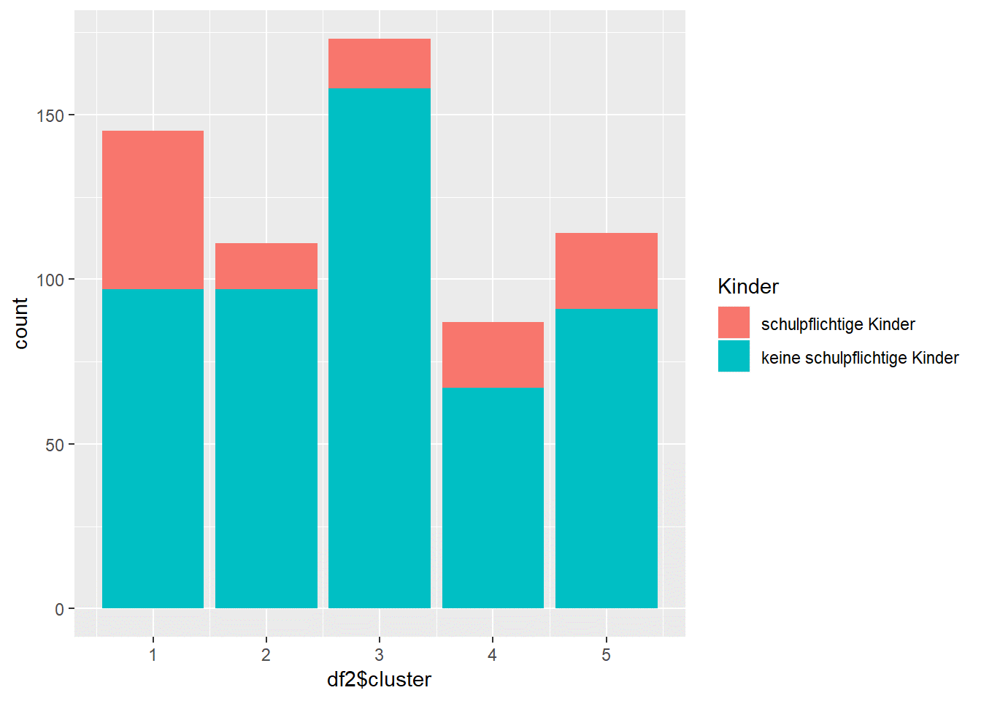 | 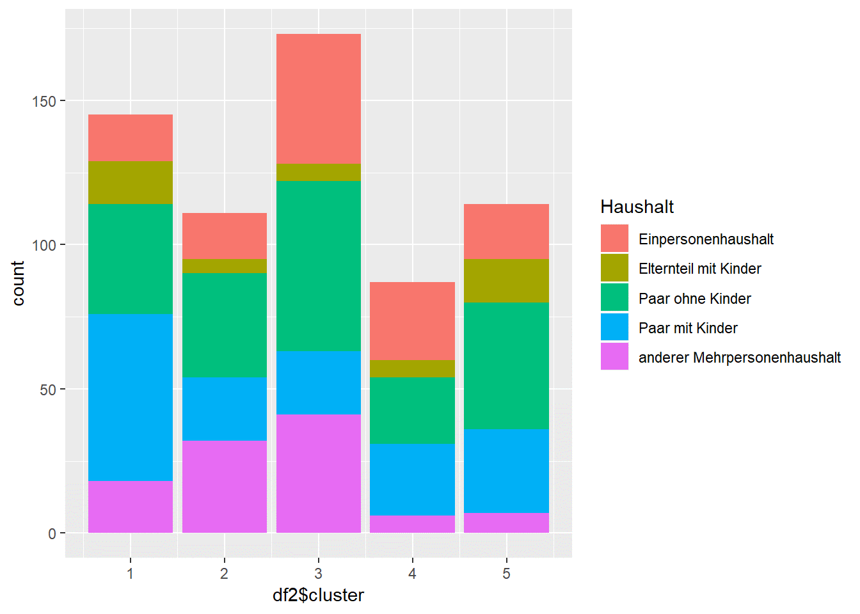
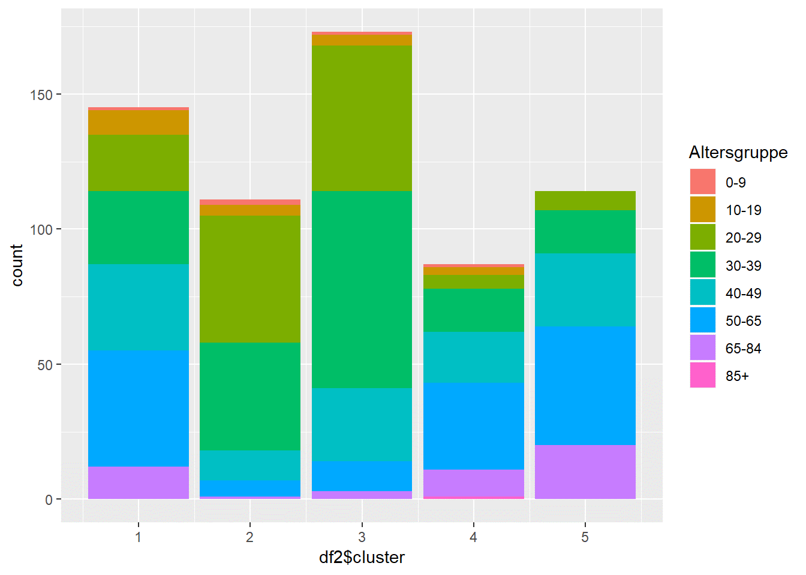

 |  | 1 | 2 | 3 | 4 | 5
Demografie |  | am meisten Kinder wohnen als Familie | 20-40 Jahre alt, Paare ohne Kinder oder anderer Mehrpersonenhaushalt | Einpersonenhaushalte schon lange in Luzern | 40+ eher lange in Luzern | noch nicht lange in Luzern
Lebensqualität |  | am höchsten | mittel | am tiefsten | am höchsten | mittel
Mobilität |  | ok | ok | fühlt sich am wenigsten sicher im ÖV viele kA bei Velo | viele kA bei Velo | viele kA bei Velo
Partizipation |  | eher Engagiert, kennen Möglichkeiten und sind zufrieden damit | nicht engagiert, kennen Möglichkeiten nicht und sind unzufrieden | nicht engagiert, kennen Möglichkeiten nicht und sind unzufrieden | eher Engagiert, kennen Möglichkeiten und sind zufrieden damit | nicht engagiert, kennen Möglichkeiten nicht und sind unzufrieden
Infrastruktur |  | wünschen sich mehr ÖV infranstruktur und Naherholungsgebiete | wünschen sich mehr ÖV infranstruktur und Naherholungsgebiete | - | wünschen sich Naherholungsgebiete | wünschen sich Naherholungsgebiete
Älter / medinzinische Betreuung zuhause |  | wenig besorgt | schätzen Medizinische Betreuung als sehr schlecht ein oder keine Angabe | - | viel Sorge Finanzen im Alter | -
Weiteres |  | nutzen Quartier-App | - | - | - | -

